If
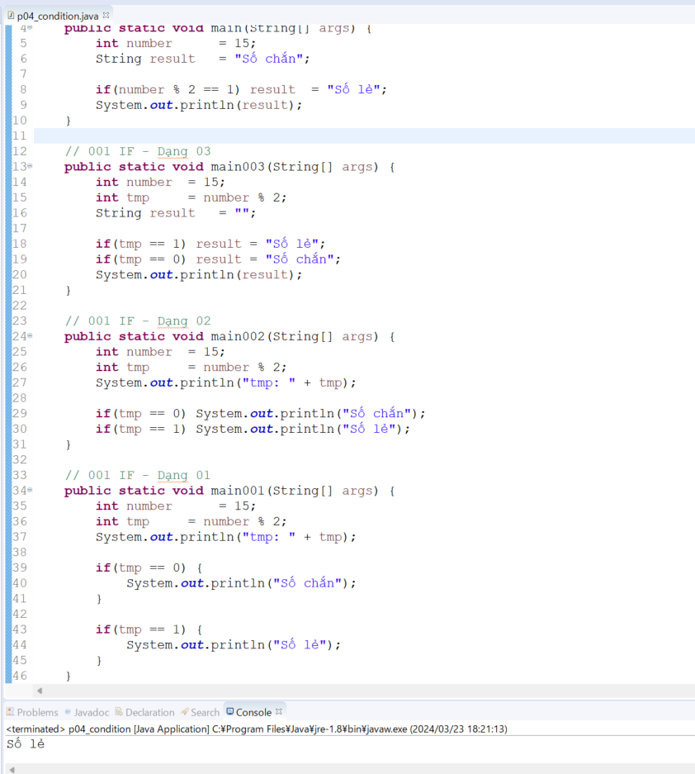
java_training
 | src
 |  | ph1_basic
 |  |  | p01_introduce.java
 |  |  | p02_variable.java
 |  |  | p03_operator.java
 |  |  | p04_condition.java |  | → | new

java\java_training\src\ph1_basic\p04_condition.java
package ph1_basic;

public class p04_condition {
 | public static void main(String[] args) {
 |  | int number = 15;
 |  | String result = "Số chắn";

 |  | if(number % 2 == 1) result = "Số lẻ";
 |  | System.out.println(result);
 | }

 | // 001 IF - Dạng 03
 | public static void main003(String[] args) {
 |  | int number | = 15;
 |  | int tmp |  | = number % 2;
 |  | String result | = "";

 |  | if(tmp == 1) result | = "Số lẻ";
 |  | if(tmp == 0) result | = "Số chắn";
 |  | System.out.println(result);
 | }

 | // 001 IF - Dạng 02
 | public static void main002(String[] args) {
 |  | int number | = 15;
 |  | int tmp |  | = number % 2;
 |  | System.out.println("tmp: " + tmp);

 |  | if(tmp == 0) System.out.println("Số chắn");
 |  | if(tmp == 1) System.out.println("Số lẻ");
 | }

 | // 001 IF - Dạng 01
 | public static void main001(String[] args) {
 |  | int number |  | = 15;
 |  | int tmp |  | = number % 2;
 |  | System.out.println("tmp: " + tmp);

 |  | if(tmp == 0) {
 |  |  | System.out.println("Số chắn");
 |  | }

 |  | if(tmp == 1) {
 |  |  | System.out.println("Số lẻ");
 |  | }
 | }
}

Thực thi

If else
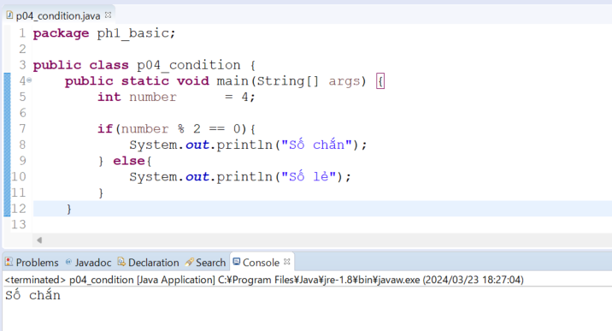
java_training
 | src
 |  | ph1_basic
 |  |  | p01_introduce.java
 |  |  | p02_variable.java
 |  |  | p03_operator.java
 |  |  | p04_condition.java |  | → | edit

java\java_training\src\ph1_basic\p04_condition.java
package ph1_basic;

public class p04_condition {
 | public static void main(String[] args) {
 |  | int number = 4;

 |  | if(number % 2 == 0){
 |  |  | System.out.println("Số chắn");
 |  | } else{
 |  |  | System.out.println("Số lẻ");
 |  | }
 | }

 | // 001 IF - Dạng 04
 | public static void main004(String[] args) {
 |  | int number |  | = 15;
 |  | String result | = "Số chắn";

 |  | if(number % 2 == 1) result | = "Số lẻ";
 |  | System.out.println(result);
 | }

 | // 001 IF - Dạng 03
 | public static void main003(String[] args) {
 |  | int number | = 15;
 |  | int tmp |  | = number % 2;
 |  | String result | = "";

 |  | if(tmp == 1) result | = "Số lẻ";
 |  | if(tmp == 0) result | = "Số chắn";
 |  | System.out.println(result);
 | }

 | // 001 IF - Dạng 02
 | public static void main002(String[] args) {
 |  | int number | = 15;
 |  | int tmp |  | = number % 2;
 |  | System.out.println("tmp: " + tmp);

 |  | if(tmp == 0) System.out.println("Số chắn");
 |  | if(tmp == 1) System.out.println("Số lẻ");
 | }

 | // 001 IF - Dạng 01
 | public static void main001(String[] args) {
 |  | int number |  | = 15;
 |  | int tmp |  | = number % 2;
 |  | System.out.println("tmp: " + tmp);

 |  | if(tmp == 0) {
 |  |  | System.out.println("Số chắn");
 |  | }

 |  | if(tmp == 1) {
 |  |  | System.out.println("Số lẻ");
 |  | }
 | }
}

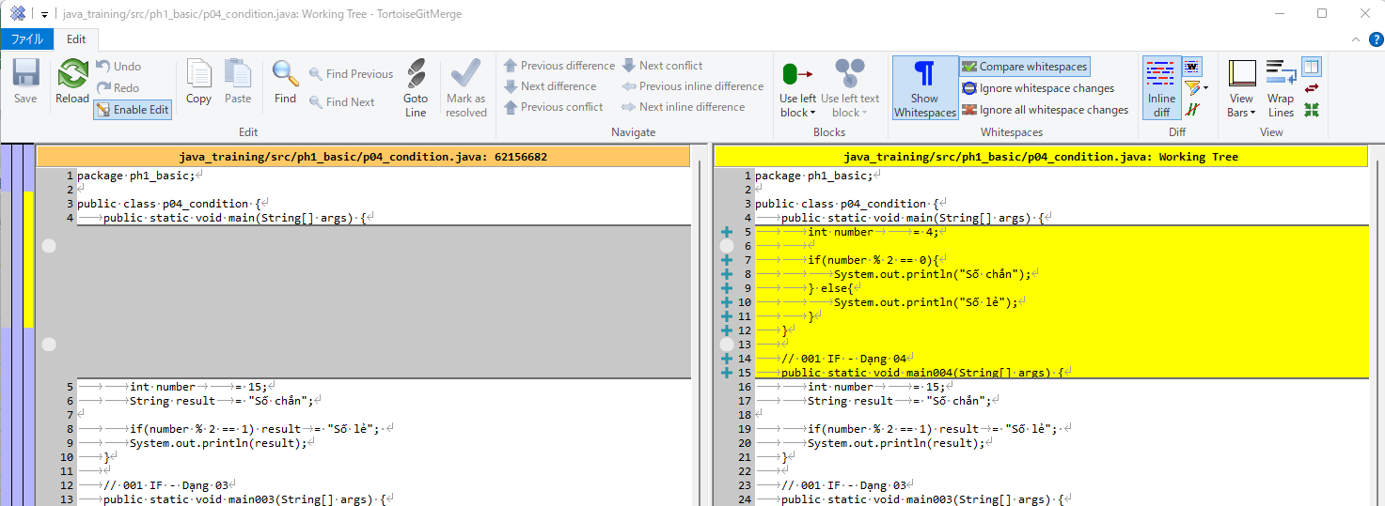

Thực thi

If else if else
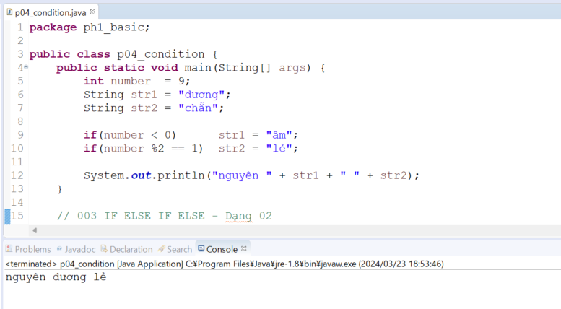
java_training
 | src
 |  | ph1_basic
 |  |  | p01_introduce.java
 |  |  | p02_variable.java
 |  |  | p03_operator.java
 |  |  | p04_condition.java |  | → | edit

java\java_training\src\ph1_basic\p04_condition.java
package ph1_basic;

public class p04_condition {
 | public static void main(String[] args) {
 |  | int number = 9;
 |  | String str1 = "dương";
 |  | String str2 = "chẵn";

 |  | if(number < 0) str1 = "âm";
 |  | if(number %2 == 1) str2 = "lẻ";

 |  | System.out.println("nguyên " + str1 + " " + str2);
 | }

 | // 003 IF ELSE IF ELSE - Dạng 02
 | public static void main007(String[] args) {
 |  | int number |  | = -1;
 |  | String result | = "";

// |  | n >= 0 n%2==0 | => n nguyên dương chẵn
// |  | n >= 0 n%2==1 | => n nguyên dương lẻ
// |  | n < 0 n%2==0 | => n nguyên âm chẵn
// |  | n < 0 n%2==1 | => n nguyên âm lẻ

 |  | if(number >= 0 && number %2 == 0){
 |  |  | result | = "nguyên dương chẵn";
 |  | } else if (number >= 0 && number %2 == 1){
 |  |  | result | = "nguyên dương lẻ";
 |  | } else if (number < 0 && number %2 == 0){
 |  |  | result | = "nguyên âm chẳn";
 |  | } else{
 |  |  | result | = "nguyên âm lẻ";
 |  | }
 |  | System.out.println(result);
 | }

 | // 003 IF ELSE IF ELSE - Dạng 01
 | public static void main006(String[] args) {
 |  | int number |  | = 0;

 |  | if(number == 0) {
 |  |  | System.out.println("Số không");
 |  | }else if (number % 2 == 1){
 |  |  | System.out.println("Số lẻ");
 |  | }else{
 |  |  | System.out.println("Số chẵn");
 |  | }
 | }

 | // 002 IF ELSE
 | public static void main005(String[] args) {
 |  | int number |  | = 15;
 |  | String result | = "Số chắn";

 |  | if(number % 2 == 1) result | = "Số lẻ";
 |  | System.out.println(result);
 | }

 | // 001 IF - Dạng 03
 | public static void main003(String[] args) {
 |  | int number | = 15;
 |  | int tmp |  | = number % 2;
 |  | String result | = "";

 |  | if(tmp == 1) result | = "Số lẻ";
 |  | if(tmp == 0) result | = "Số chắn";
 |  | System.out.println(result);
 | }

 | // 001 IF - Dạng 02
 | public static void main002(String[] args) {
 |  | int number | = 15;
 |  | int tmp |  | = number % 2;
 |  | System.out.println("tmp: " + tmp);

 |  | if(tmp == 0) System.out.println("Số chắn");
 |  | if(tmp == 1) System.out.println("Số lẻ");
 | }

 | // 001 IF - Dạng 01
 | public static void main001(String[] args) {
 |  | int number |  | = 15;
 |  | int tmp |  | = number % 2;
 |  | System.out.println("tmp: " + tmp);

 |  | if(tmp == 0) {
 |  |  | System.out.println("Số chắn");
 |  | }

 |  | if(tmp == 1) {
 |  |  | System.out.println("Số lẻ");
 |  | }
 | }
}

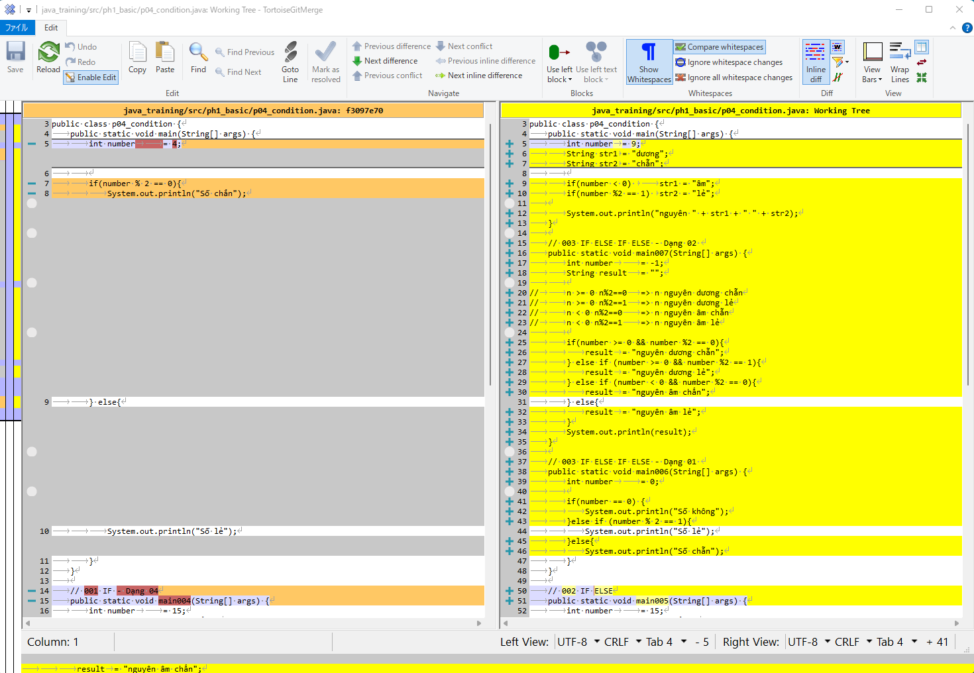

Thực thi

Switch
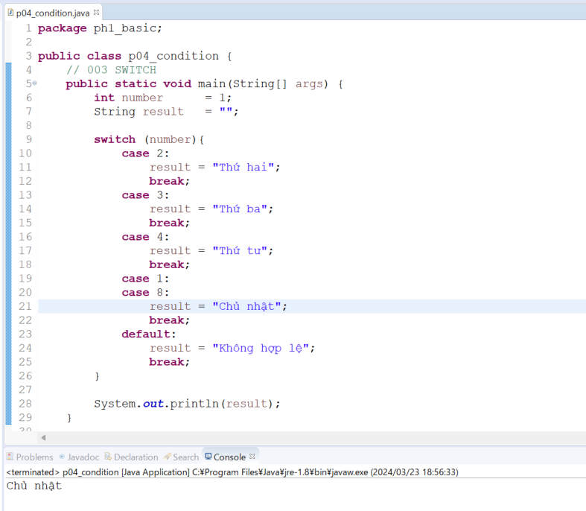
java_training
 | src
 |  | ph1_basic
 |  |  | p01_introduce.java
 |  |  | p02_variable.java
 |  |  | p03_operator.java
 |  |  | p04_condition.java |  | → | edit

java\java_training\src\ph1_basic\p04_condition.java
package ph1_basic;

public class p04_condition {
 | // 003 SWITCH
 | public static void main(String[] args) {
 |  | int number |  | = 1;
 |  | String result | = "";

 |  | switch (number){
 |  |  | case 2:
 |  |  |  | result = "Thứ hai";
 |  |  |  | break;
 |  |  | case 3:
 |  |  |  | result = "Thứ ba";
 |  |  |  | break;
 |  |  | case 4:
 |  |  |  | result = "Thứ tư";
 |  |  |  | break;
 |  |  | case 1:
 |  |  | case 8:
 |  |  |  | result = "Chủ nhật";
 |  |  |  | break;
 |  |  | default:
 |  |  |  | result = "Không hợp lệ";
 |  |  |  | break;
 |  | }

 |  | System.out.println(result);
 | }

 | // 003 IF ELSE IF ELSE - Dạng 03
 | public static void main008(String[] args) {
 |  | int number | = 9;
 |  | String str1 | = "dương";
 |  | String str2 | = "chẵn";

 |  | if(number < 0) |  | str1 = "âm";
 |  | if(number %2 == 1) | str2 = "lẻ";

 |  | System.out.println("nguyên " + str1 + " " + str2);
 | }

 | // 003 IF ELSE IF ELSE - Dạng 02
 | public static void main007(String[] args) {
 |  | int number |  | = -1;
 |  | String result | = "";

// |  | n >= 0 n%2==0 | => n nguyên dương chẵn
// |  | n >= 0 n%2==1 | => n nguyên dương lẻ
// |  | n < 0 n%2==0 | => n nguyên âm chẵn
// |  | n < 0 n%2==1 | => n nguyên âm lẻ

 |  | if(number >= 0 && number %2 == 0){
 |  |  | result | = "nguyên dương chẵn";
 |  | } else if (number >= 0 && number %2 == 1){
 |  |  | result | = "nguyên dương lẻ";
 |  | } else if (number < 0 && number %2 == 0){
 |  |  | result | = "nguyên âm chẳn";
 |  | } else{
 |  |  | result | = "nguyên âm lẻ";
 |  | }
 |  | System.out.println(result);
 | }

 | // 003 IF ELSE IF ELSE - Dạng 01
 | public static void main006(String[] args) {
 |  | int number |  | = 0;

 |  | if(number == 0) {
 |  |  | System.out.println("Số không");
 |  | }else if (number % 2 == 1){
 |  |  | System.out.println("Số lẻ");
 |  | }else{
 |  |  | System.out.println("Số chẵn");
 |  | }
 | }

 | // 002 IF ELSE
 | public static void main005(String[] args) {
 |  | int number |  | = 15;
 |  | String result | = "Số chắn";

 |  | if(number % 2 == 1) result | = "Số lẻ";
 |  | System.out.println(result);
 | }

 | // 001 IF - Dạng 03
 | public static void main003(String[] args) {
 |  | int number | = 15;
 |  | int tmp |  | = number % 2;
 |  | String result | = "";

 |  | if(tmp == 1) result | = "Số lẻ";
 |  | if(tmp == 0) result | = "Số chắn";
 |  | System.out.println(result);
 | }

 | // 001 IF - Dạng 02
 | public static void main002(String[] args) {
 |  | int number | = 15;
 |  | int tmp |  | = number % 2;
 |  | System.out.println("tmp: " + tmp);

 |  | if(tmp == 0) System.out.println("Số chắn");
 |  | if(tmp == 1) System.out.println("Số lẻ");
 | }

 | // 001 IF - Dạng 01
 | public static void main001(String[] args) {
 |  | int number |  | = 15;
 |  | int tmp |  | = number % 2;
 |  | System.out.println("tmp: " + tmp);

 |  | if(tmp == 0) {
 |  |  | System.out.println("Số chắn");
 |  | }

 |  | if(tmp == 1) {
 |  |  | System.out.println("Số lẻ");
 |  | }
 | }
}

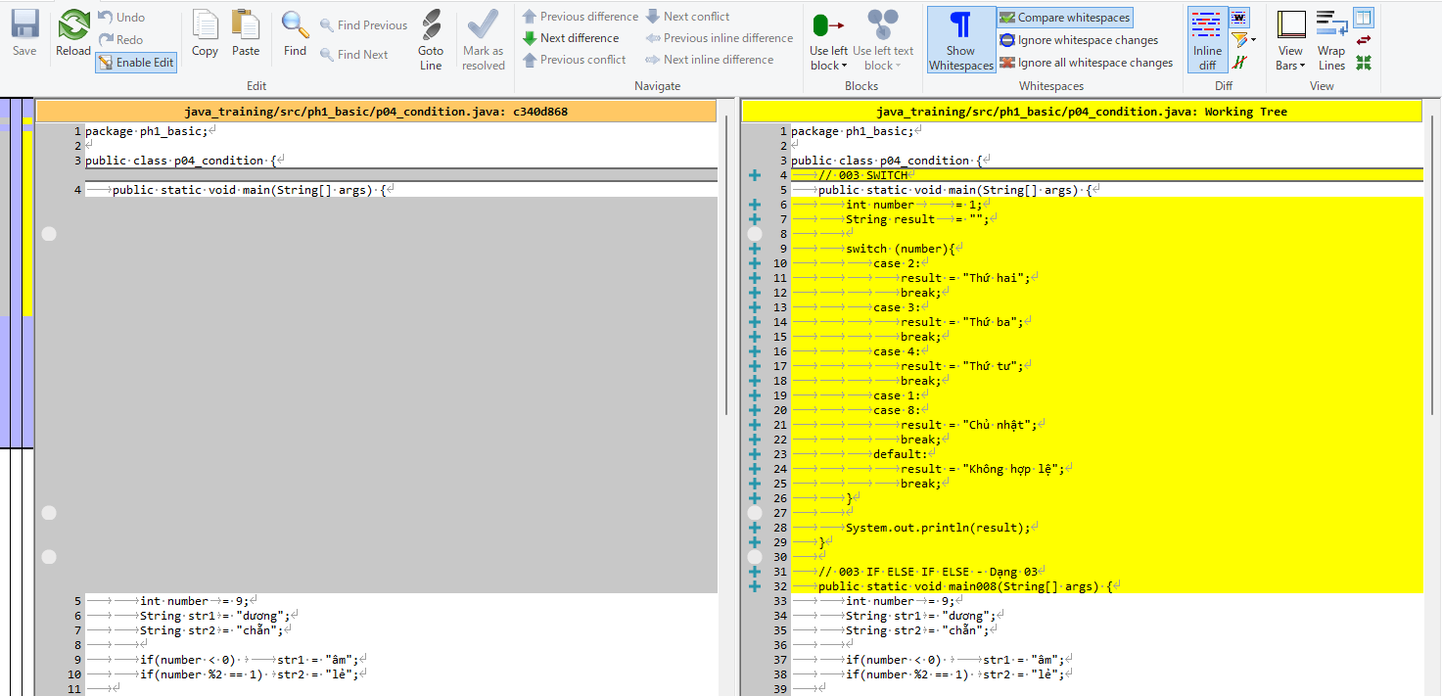

Thực thi

